2019_data
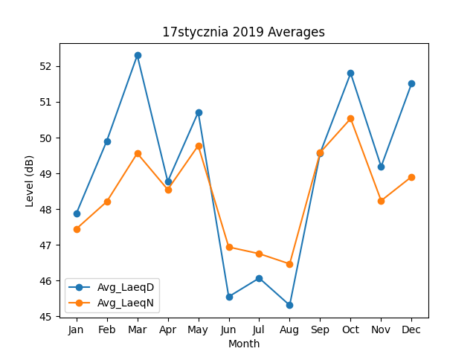
Month | Avg_LaeqD | Avg_LaeqN
1 | 47.870973654 | 47.445395669
2 | 49.904754109 | 48.207799166
3 | 52.302417151 | 49.56117945
4 | 48.771875308 | 48.546432512
5 | 50.711409006 | 49.776969648
6 | 45.547864413 | 46.937538162
7 | 46.069001338 | 46.751598624
8 | 45.309125348 | 46.466183869
9 | 49.567870462 | 49.583205124
10 | 51.802067631 | 50.531985394
11 | 49.189520352 | 48.234575133
12 | 51.516995611 | 48.906187238

